Sheet1
FACTURA 2026-07-15 PRAGA-145
NO. DE CAJA | ITEM CAJA | ITEM ARTICULO | FOTO | DESCRIPCION | RECUBRIMIENTO (COMPOSICION) | FORRO (COMPOSICION) | CREMALLERAS (INTERNA - EXTERNA) |  | MARCA | CTNS | QTY/CTN | UNIDAD | EMPAQUE | CANTIDAD TOTAL | PRECIO | PRECIO TOTAL | CBM | TOTAL CBM | PESO | TOTAL PESO
箱号 | 纸箱上货号 | 产品上货号 | 图片 | 品名 | 材质 | 里布材质 | 外拉链 | 内拉链 | 品牌 | 件数 | 装箱量 | 单位 | 包装方式 | 总数量 | 价格 | 总金额 | 单件体积 | 总体积 | 单件重量 | 总重量
1-2 | 322-115 | 322-115 | 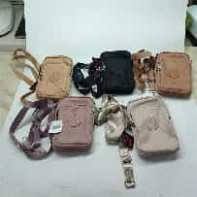 | BOLSO | 100%POLIESTER | 100%POLIESTER | 3 | 0 | IMPRAGA | 2 | 360 | PC | 1PC/OPP | 720 | ￥8.30 | ￥5,976.00 | 0.17 | 0.35 | 38.3 | 76.6
3-5 | 322-116 | 322-116 | 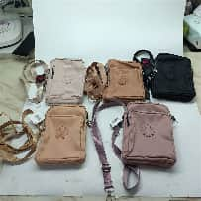 | BOLSO | 100%POLIESTER | 100%POLIESTER | 3 | 0 | IMPRAGA | 3 | 240 | PC | 1PC/OPP | 720 | ￥8.80 | ￥6,336.00 | 0.15 | 0.46 | 28.9 | 86.7
6-8 | 322-117 | 322-117 | 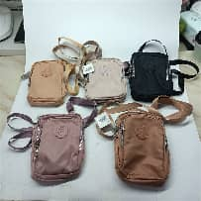 | BOLSO | 100%POLIESTER | 100%POLIESTER | 3 | 0 | IMPRAGA | 2 | 240 | PC | 1PC/OPP | 480 | ￥9.60 | ￥4,608.00 | 0.14 | 0.29 | 29 | 58
23-26 | 322-8 | 322-8 | 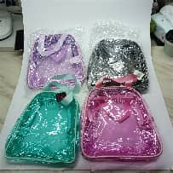 | COSMETIQUERA | 100%PLASTICO | SIN FORRO | 4 | 0 | IMPRAGA | 4 | 180 | PC | 1PC/OPP 12PCS/BAG | 720 | ￥7.00 | ￥5,040.00 | 0.17 | 0.70 | 37.6 | 150.4
27-28 | 322-9 | 322-9 | 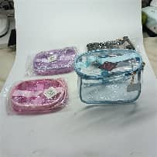 | COSMETIQUERA | 100%PLASTICO | SIN FORRO | 2 | 0 | IMPRAGA | 2 | 360 | PC | 1PC/OPP 12PCS/BAG | 720 | ￥7.30 | ￥5,256.00 | 0.17 | 0.35 | 47.7 | 95.4
29-31 | 322-10 | 322-10 | 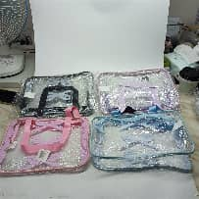 | COSMETIQUERA | 100%PLASTICO | SIN FORRO | 3 | 0 | IMPRAGA | 3 | 240 | PC | 1PC/OPP 12PCS/BAG | 720 | ￥6.20 | ￥4,464.00 | 0.17 | 0.52 | 44 | 132
32-35 | 322-11 | 322-11 | 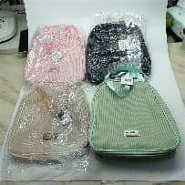 | COSMETIQUERA | 100%PU | 100%POLIESTER | 4 | 0 | IMPRAGA | 4 | 180 | PC | 1PC/OPP 12PCS/BAG | 720 | ￥8.00 | ￥5,760.00 | 0.17 | 0.70 | 44 | 176
36-37 | 322-12 | 322-12 | 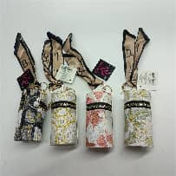 | MONEDERO | 100%PU | SIN FORRO | 1 | 0 | IMPRAGA | 2 | 600 | PC | 1PC/OPP 12PCS/BAG | 1200 | ￥3.60 | ￥4,320.00 | 0.17 | 0.34 | 21.8 | 43.6
38-39 | 322-13 | 322-13 | 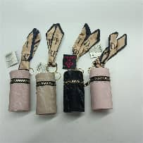 | MONEDERO | 100%PU | SIN FORRO | 1 | 0 | IMPRAGA | 2 | 600 | PC | 1PC/OPP 12PCS/BAG | 1200 | ￥3.55 | ￥4,260.00 | 0.17 | 0.34 | 24.6 | 49.2
40-41 | 322-14 | 322-14 | 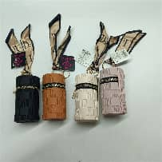 | MONEDERO | 100%PU | SIN FORRO | 1 | 0 | IMPRAGA | 2 | 600 | PC | 1PC/OPP 12PCS/BAG | 1200 | ￥3.55 | ￥4,260.00 | 0.17 | 0.34 | 25 | 50
42-43 | 322-15 | 322-15 | 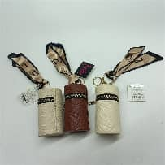 | MONEDERO | 100%PU | SIN FORRO | 1 | 0 | IMPRAGA | 2 | 600 | PC | 1PC/OPP 12PCS/BAG | 1200 | ￥3.35 | ￥4,020.00 | 0.17 | 0.34 | 24 | 48
44-48 | 322-112 | 322-112 | 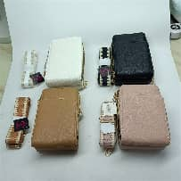 | BOLSO | 100%PU | 50%PU 50%POLIESTER | 3 | 0 | IMPRAGA | 5 | 120 | PC | 1PC/OPP 12PCS/BAG | 600 | ￥11.00 | ￥6,600.00 | 0.19 | 0.93 | 32 | 160
49-53 | 322-113 | 322-113 | 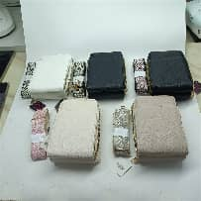 | BOLSO | 100%PU | 50%PU 50%POLIESTER | 3 | 0 | IMPRAGA | 5 | 120 | PC | 1PC/OPP 12PCS/BAG | 600 | ￥11.00 | ￥6,600.00 | 0.19 | 0.93 | 34 | 170
54-58 | 322-114 | 322-114 | 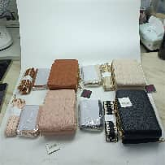 | BOLSO | 100%PU | 50%PU 50%POLIESTER | 3 | 0 | IMPRAGA | 5 | 120 | PC | 1PC/OPP 12PCS/BAG | 600 | ￥14.00 | ￥8,400.00 | 0.19 | 0.93 | 42 | 210
59-61 | 292-27 | 292-27 | 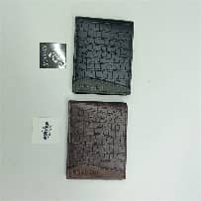 | BILLETERA | 100%PU | 50%PU 50%POLIESTER | 0 | 1 | IMPRAGA | 3 | 600 | PC | 1PC/OPP 12PCS/BAG | 1800 | ￥4.10 | ￥7,380.00 | 0.10 | 0.30 | 39 | 117
62-64 | 292-28 | 292-28 | 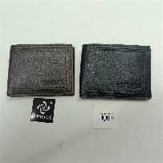 | BILLETERA | 100%PU | 50%PU 50%POLIESTER | 0 | 1 | IMPRAGA | 3 | 600 | PC | 1PC/OPP 12PCS/BAG | 1800 | ￥4.00 | ￥7,200.00 | 0.10 | 0.30 | 39 | 117
65-67 | 292-29 | 292-29 | 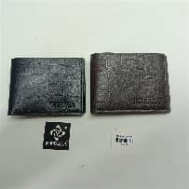 | BILLETERA | 100%PU | 50%PU 50%POLIESTER | 0 | 1 | IMPRAGA | 3 | 600 | PC | 1PC/OPP 12PCS/BAG | 1800 | ￥4.00 | ￥7,200.00 | 0.10 | 0.30 | 39 | 117
68-70 | 292-30 | 292-30 | 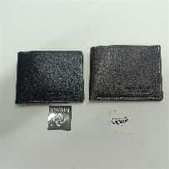 | BILLETERA | 100%PU | 50%PU 50%POLIESTER | 0 | 1 | IMPRAGA | 3 | 600 | PC | 1PC/OPP 12PCS/BAG | 1800 | ￥4.00 | ￥7,200.00 | 0.10 | 0.30 | 39 | 117
71-72 | 322-60 | 322-60 | 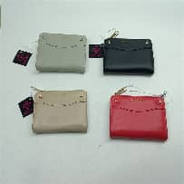 | BILLETERA | 100%PU | 50%PU 50%POLIESTER | 1 | 0 | IMPRAGA | 2 | 480 | PC | 1PC/OPP 12PCS/BAG | 960 | ￥7.00 | ￥6,720.00 | 0.14 | 0.29 | 44 | 88
73-74 | 322-61 | 322-61 | 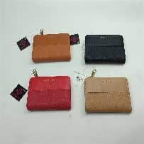 | BILLETERA | 100%PU | 50%PU 50%POLIESTER | 1 | 0 | IMPRAGA | 2 | 480 | PC | 1PC/OPP 12PCS/BAG | 960 | ￥7.00 | ￥6,720.00 | 0.14 | 0.29 | 44 | 88
75-76 | 322-62 | 322-62 | 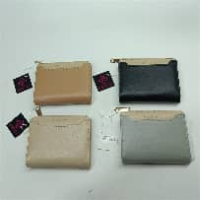 | BILLETERA | 100%PU | 50%PU 50%POLIESTER | 1 | 0 | IMPRAGA | 2 | 480 | PC | 1PC/OPP 12PCS/BAG | 960 | ￥7.50 | ￥7,200.00 | 0.14 | 0.29 | 44 | 88
77-78 | 322-63 | 322-63 | 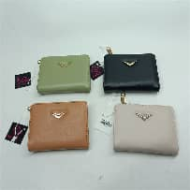 | BILLETERA | 100%PU | 50%PU 50%POLIESTER | 1 | 0 | IMPRAGA | 2 | 480 | PC | 1PC/OPP 12PCS/BAG | 960 | ￥7.00 | ￥6,720.00 | 0.14 | 0.29 | 44 | 88
79-80 | 322-64 | 322-64 | 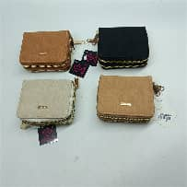 | BILLETERA | 100%PU | 80%PU 20%POLIESTER | 2 | 1 | IMPRAGA | 1 | 300 | PC | 1PC/OPP 12PCS/BAG | 300 | ￥4.80 | ￥1,440.00 | 0.15 | 0.15 | 30 | 30
81-82 | 322-65 | 322-65 | 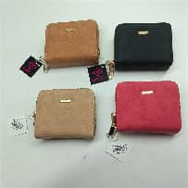 | BILLETERA | 100%PU | 80%PU 20%POLIESTER | 2 | 1 | IMPRAGA | 1 | 300 | PC | 1PC/OPP 12PCS/BAG | 300 | ￥4.80 | ￥1,440.00 | 0.15 | 0.15 | 30 | 30
83-84 | 322-66 | 322-66 | 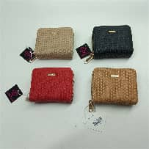 | BILLETERA | 100%PU | 80%PU 20%POLIESTER | 2 | 1 | IMPRAGA | 1 | 300 | PC | 1PC/OPP 12PCS/BAG | 300 | ￥4.80 | ￥1,440.00 | 0.15 | 0.15 | 30 | 30
85-86 | 322-67 | 322-67 | 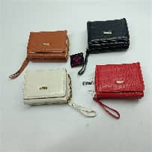 | BILLETERA | 100%PU | 50%PU 50%POLIESTER | 1 | 0 | IMPRAGA | 2 | 300 | PC | 1PC/OPP 12PCS/BAG | 600 | ￥5.60 | ￥3,360.00 | 0.15 | 0.30 | 30 | 60
87-88 | 322-68 | 322-68 | 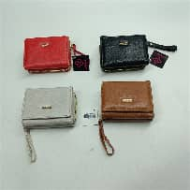 | BILLETERA | 100%PU | 50%PU 50%POLIESTER | 1 | 0 | IMPRAGA | 2 | 300 | PC | 1PC/OPP 12PCS/BAG | 600 | ￥5.60 | ￥3,360.00 | 0.15 | 0.30 | 30 | 60
89-90 | 322-69 | 322-69 | 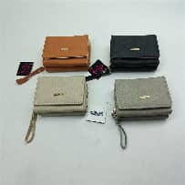 | BILLETERA | 100%PU | 50%PU 50%POLIESTER | 1 | 0 | IMPRAGA | 2 | 300 | PC | 1PC/OPP 12PCS/BAG | 600 | ￥5.60 | ￥3,360.00 | 0.15 | 0.30 | 30 | 60
91-92 | 322-70 | 322-70 | 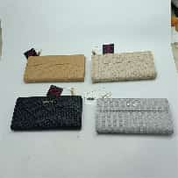 | BILLETERA | 100%PU | 50%PU 50%POLIESTER | 1 | 0 | IMPRAGA | 2 | 300 | PC | 1PC/OPP 12PCS/BAG | 600 | ￥7.80 | ￥4,680.00 | 0.13 | 0.26 | 36 | 72
93-94 | 322-71 | 322-71 | 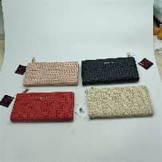 | BILLETERA | 100%PU | 50%PU 50%POLIESTER | 1 | 0 | IMPRAGA | 2 | 300 | PC | 1PC/OPP 12PCS/BAG | 600 | ￥7.80 | ￥4,680.00 | 0.13 | 0.26 | 36 | 72
95-97 | 322-72 | 322-72 | 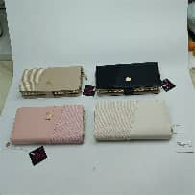 | BILLETERA | 100%PU | 50%PU 50%POLIESTER | 1 | 0 | IMPRAGA | 3 | 240 | PC | 1PC/OPP 12PCS/BAG | 720 | ￥7.50 | ￥5,400.00 | 0.18 | 0.55 | 42 | 126
98-99 | 322-73 | 322-73 | 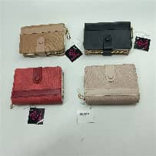 | BILLETERA | 100%PU | 50%PU 50%POLIESTER | 1 | 0 | IMPRAGA | 2 | 360 | PC | 1PC/OPP 12PCS/BAG | 720 | ￥6.80 | ￥4,896.00 | 0.15 | 0.31 | 38 | 76
100-102 | 322-74 | 322-74 | 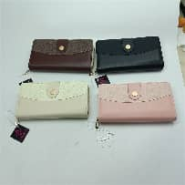 | BILLETERA | 100%PU | 50%PU 50%POLIESTER | 1 | 0 | IMPRAGA | 2 | 240 | PC | 1PC/OPP 12PCS/BAG | 480 | ￥7.50 | ￥3,600.00 | 0.18 | 0.37 | 42 | 84
103-104 | 322-75 | 322-75 | 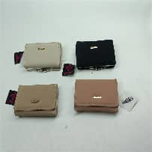 | BILLETERA | 100%PU | 50%PU 50%POLIESTER | 0 | 0 | IMPRAGA | 2 | 360 | PC | 1PC/OPP 12PCS/BAG | 720 | ￥6.30 | ￥4,536.00 | 0.15 | 0.30 | 30 | 60
105-106 | 322-76 | 322-76 | 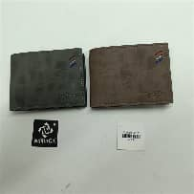 | BILLETERA | 100%PU | 50%PU 50%POLIESTER | 0 | 1 | IMPRAGA | 2 | 600 | PC | 1PC/OPP 12PCS/BAG | 1200 | ￥4.50 | ￥5,400.00 | 0.10 | 0.21 | 36 | 72
107-108 | 322-77 | 322-77 | 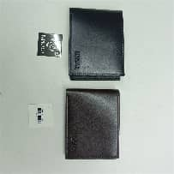 | BILLETERA | 100%PU | 50%PU 50%POLIESTER | 0 | 1 | IMPRAGA | 2 | 600 | PC | 1PC/OPP 12PCS/BAG | 1200 | ￥4.50 | ￥5,400.00 | 0.10 | 0.21 | 36 | 72
109-110 | 322-78 | 322-78 | 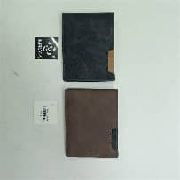 | BILLETERA | 100%PU | 50%PU 50%POLIESTER | 0 | 1 | IMPRAGA | 2 | 600 | PC | 1PC/OPP 12PCS/BAG | 1200 | ￥4.50 | ￥5,400.00 | 0.10 | 0.21 | 36 | 72
111-112 | 322-79 | 322-79 | 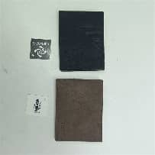 | BILLETERA | 100%PU | 50%PU 50%POLIESTER | 0 | 1 | IMPRAGA | 2 | 600 | PC | 1PC/OPP 12PCS/BAG | 1200 | ￥4.50 | ￥5,400.00 | 0.10 | 0.21 | 36 | 72
113-114 | 322-80 | 322-80 | 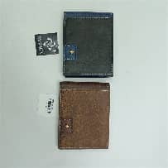 | BILLETERA | 100%PU | 50%PU 50%POLIESTER | 0 | 1 | IMPRAGA | 2 | 600 | PC | 1PC/OPP 12PCS/BAG | 1200 | ￥4.20 | ￥5,040.00 | 0.10 | 0.21 | 36 | 72
115-118 | 322-81 | 322-81 | 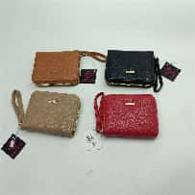 | BILLETERA | 100%PU | 80%PU 20%POLIESTER | 1 | 1 | IMPRAGA | 4 | 300 | PC | 1PC/OPP 12PCS/BAG | 1200 | ￥3.80 | ￥4,560.00 | 0.10 | 0.38 | 28 | 112
119-122 | 322-82 | 322-82 | 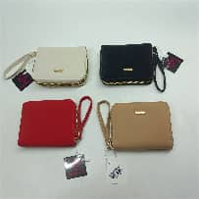 | BILLETERA | 100%PU | 80%PU 20%POLIESTER | 1 | 1 | IMPRAGA | 4 | 300 | PC | 1PC/OPP 12PCS/BAG | 1200 | ￥3.80 | ￥4,560.00 | 0.10 | 0.38 | 28 | 112
123-126 | 322-83 | 322-83 | 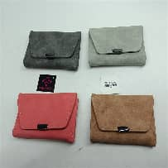 | BILLETERA | 100%PU | 50%PU 50%POLIESTER | 0 | 0 | IMPRAGA | 4 | 300 | PC | 1PC/OPP 12PCS/BAG | 1200 | ￥5.00 | ￥6,000.00 | 0.09 | 0.37 | 23 | 92
127-130 | 322-84 | 322-84 | 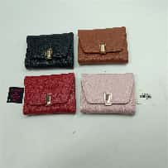 | BILLETERA | 100%PU | 50%PU 50%POLIESTER | 0 | 0 | IMPRAGA | 4 | 300 | PC | 1PC/OPP 12PCS/BAG | 1200 | ￥5.00 | ￥6,000.00 | 0.09 | 0.37 | 23 | 92
131-140 | 322-16 | 322-16 | 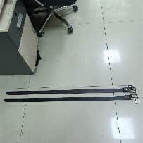 | CORREA | 100%PU | SIN FORRO | 0 | 0 | IMPRAGA | 10 | 120 | PC | 1PC/OPP 12PCS/BAG | 1200 | ￥7.00 | ￥8,400.00 | 0.05 | 0.55 | 31 | 310
141-150 | 322-17 | 322-17 | 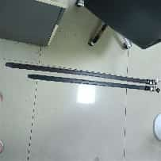 | CORREA | 100%PU | SIN FORRO | 0 | 0 | IMPRAGA | 10 | 120 | PC | 1PC/OPP 12PCS/BAG | 1200 | ￥7.00 | ￥8,400.00 | 0.05 | 0.55 | 31 | 310
151-160 | 322-18 | 322-18 | 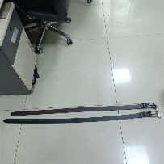 | CORREA | 100%PU | SIN FORRO | 0 | 0 | IMPRAGA | 10 | 120 | PC | 1PC/OPP 12PCS/BAG | 1200 | ￥7.00 | ￥8,400.00 | 0.05 | 0.55 | 31.7 | 317
161-164 | 322-19 | 322-19 | 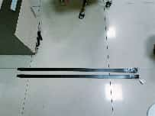 | CORREA | 100%PU | SIN FORRO | 0 | 0 | IMPRAGA | 4 | 300 | PC | 1PC/OPP 12PCS/BAG | 1200 | ￥3.50 | ￥4,200.00 | 0.10 | 0.40 | 54.4 | 217.6
165-168 | 322-20 | 322-20 | 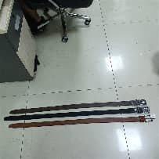 | CORREA | 100%PU | SIN FORRO | 0 | 0 | IMPRAGA | 4 | 300 | PC | 1PC/OPP 12PCS/BAG | 1200 | ￥4.50 | ￥5,400.00 | 0.10 | 0.40 | 47 | 188
169-172 | 322-21 | 322-21 | 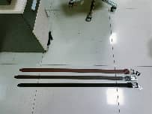 | CORREA | 100%PU | SIN FORRO | 0 | 0 | IMPRAGA | 4 | 300 | PC | 1PC/OPP 12PCS/BAG | 1200 | ￥4.50 | ￥5,400.00 | 0.10 | 0.40 | 46 | 184
173-176 | 322-22 | 322-22 | 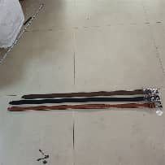 | CORREA | 100%PU | SIN FORRO | 0 | 0 | IMPRAGA | 4 | 300 | PC | 1PC/OPP 12PCS/BAG | 1200 | ￥4.50 | ￥5,400.00 | 0.10 | 0.40 | 46 | 184
177-181 | 322-23 | 322-23 |  | CORREA | 100%PU | SIN FORRO | 0 | 0 | IMPRAGA | 5 | 120 | PC | 1PC/OPP 12PCS/BAG | 600 | ￥5.80 | ￥3,480.00 | 0.05 | 0.27 | 26 | 130
182-186 | 322-24 | 322-24 |  | CORREA | 100%PU | SIN FORRO | 0 | 0 | IMPRAGA | 5 | 120 | PC | 1PC/OPP 12PCS/BAG | 600 | ￥5.80 | ￥3,480.00 | 0.05 | 0.26 | 26.7 | 133.5
187-191 | 322-25 | 322-25 |  | CORREA | 100%PU | SIN FORRO | 0 | 0 | IMPRAGA | 5 | 120 | PC | 1PC/OPP 12PCS/BAG | 600 | ￥5.80 | ￥3,480.00 | 0.05 | 0.26 | 26 | 130
192-196 | 322-26 | 322-26 |  | CORREA | 100%PU | SIN FORRO | 0 | 0 | IMPRAGA | 5 | 120 | PC | 1PC/OPP 12PCS/BAG | 600 | ￥5.80 | ￥3,480.00 | 0.05 | 0.26 | 26.5 | 132.5
197-200 | 322-27 | 322-27 |  | CORREA | 100%PU | SIN FORRO | 0 | 0 | IMPRAGA | 4 | 300 | PC | 1PC/OPP 12PCS/BAG | 1200 | ￥4.50 | ￥5,400.00 | 0.09 | 0.34 | 45 | 180
201-204 | 322-28 | 322-28 |  | CORREA | 100%PU | SIN FORRO | 0 | 0 | IMPRAGA | 4 | 300 | PC | 1PC/OPP 12PCS/BAG | 1200 | ￥3.30 | ￥3,960.00 | 0.10 | 0.40 | 41 | 164
205-208 | 322-29 | 322-29 |  | CORREA | 100%PU | SIN FORRO | 0 | 0 | IMPRAGA | 4 | 300 | PC | 1PC/OPP 12PCS/BAG | 1200 | ￥3.30 | ￥3,960.00 | 0.10 | 0.40 | 41 | 164
209-212 | 322-30 | 322-30 |  | CORREA | 100%PU | SIN FORRO | 0 | 0 | IMPRAGA | 4 | 300 | PC | 1PC/OPP 12PCS/BAG | 1200 | ￥3.30 | ￥3,960.00 | 0.10 | 0.40 | 38 | 152
213-216 | 322-31 | 322-31 |  | CORREA | 100%PU | SIN FORRO | 0 | 0 | IMPRAGA | 4 | 300 | PC | 1PC/OPP 12PCS/BAG | 1200 | ￥3.30 | ￥3,960.00 | 0.10 | 0.40 | 40 | 160
217-218 | 322-32 | 322-32 |  | CORREA | 100%PU | SIN FORRO | 0 | 0 | IMPRAGA | 2 | 600 | PC | 1PC/OPP 12PCS/BAG | 1200 | ￥2.50 | ￥3,000.00 | 0.11 | 0.22 | 46 | 92
219-220 | 322-33 | 322-33 |  | CORREA | 100%PU | SIN FORRO | 0 | 0 | IMPRAGA | 2 | 600 | PC | 1PC/OPP 12PCS/BAG | 1200 | ￥2.50 | ￥3,000.00 | 0.11 | 0.22 | 46 | 92
221-224 | 322-34 | 322-34 |  | CORREA | 100%POLIESTER | SIN FORRO | 0 | 0 | IMPRAGA | 4 | 300 | PC | 1PC/OPP 12PCS/BAG | 1200 | ￥4.50 | ￥5,400.00 | 0.09 | 0.36 | 41 | 164
225-228 | 322-35 | 322-35 |  | CORREA | 100%POLIESTER | SIN FORRO | 0 | 0 | IMPRAGA | 4 | 300 | PC | 1PC/OPP 12PCS/BAG | 1200 | ￥4.80 | ￥5,760.00 | 0.09 | 0.36 | 41 | 164
229-232 | 322-36 | 322-36 |  | CORREA | 100%POLIESTER | SIN FORRO | 0 | 0 | IMPRAGA | 4 | 300 | PC | 1PC/OPP 12PCS/BAG | 1200 | ￥4.80 | ￥5,760.00 | 0.09 | 0.36 | 41 | 164
233-236 | 322-37 | 322-37 |  | CORREA | 100%PU | SIN FORRO | 0 | 0 | IMPRAGA | 4 | 300 | PC | 1PC/OPP 12PCS/BAG | 1200 | ￥3.50 | ￥4,200.00 | 0.10 | 0.40 | 57.6 | 230.4
237-240 | 322-38 | 322-38 |  | CORREA | 100%PU | SIN FORRO | 0 | 0 | IMPRAGA | 4 | 300 | PC | 1PC/OPP 12PCS/BAG | 1200 | ￥3.50 | ￥4,200.00 | 0.10 | 0.40 | 56 | 224
241-244 | 322-39 | 322-39 |  | CORREA | 100%PU | SIN FORRO | 0 | 0 | IMPRAGA | 4 | 300 | PC | 1PC/OPP 12PCS/BAG | 1200 | ￥3.50 | ￥4,200.00 | 0.10 | 0.40 | 56 | 224
245-248 | 322-40 | 322-40 |  | CORREA | 100%PU | SIN FORRO | 0 | 0 | IMPRAGA | 4 | 300 | PC | 1PC/OPP 12PCS/BAG | 1200 | ￥3.50 | ￥4,200.00 | 0.10 | 0.40 | 60 | 240
249-252 | 322-41 | 322-41 |  | CORREA | 100%POLIESTER | SIN FORRO | 0 | 0 | IMPRAGA | 4 | 300 | PC | 1PC/OPP 12PCS/BAG | 1200 | ￥2.60 | ￥3,120.00 | 0.10 | 0.40 | 34.7 | 138.8
253-256 | 322-42 | 322-42 |  | CORREA | 100%POLIESTER | SIN FORRO | 0 | 0 | IMPRAGA | 4 | 300 | PC | 1PC/OPP 12PCS/BAG | 1200 | ￥2.60 | ￥3,120.00 | 0.10 | 0.40 | 36 | 144
257-260 | 308-12 | 308-12 |  | CORREA | 100%POLIESTER | SIN FORRO | 0 | 0 | IMPRAGA | 4 | 300 | PC | 1PC/OPP 12PCS/BAG | 1200 | ￥4.50 | ￥5,400.00 | 0.10 | 0.40 | 38 | 152
261-264 | 322-44 | 322-44 |  | CORREA | 100%POLIESTER | SIN FORRO | 0 | 0 | IMPRAGA | 4 | 300 | PC | 1PC/OPP 12PCS/BAG | 1200 | ￥2.60 | ￥3,120.00 | 0.09 | 0.36 | 32 | 128
265-269 | 202-37 | 202-37 |  | BILLETERA | 100%PU | 50%PU 50%POLIESTER | 2 | 1 | IMPRAGA | 5 | 120 | PC | 1PC/OPP | 600 | ￥6.10 | ￥3,660.00 | 0.13 | 0.63 | 21.2 | 106
447-451 | 202-41 | 202-41 |  | BILLETERA | 100%PU | 50%PU 50%POLIESTER | 1 | 1 | IMPRAGA | 5 | 120 | PC | 1PC/OPP | 600 | ￥9.10 | ￥5,460.00 | 0.12 | 0.60 | 26.5 | 132.5
388-392 | 202-43 | 202-43 |  | BILLETERA | 100%PU | 50%PU 50%POLIESTER | 1 | 1 | IMPRAGA | 5 | 120 | PC | 1PC/OPP | 600 | ￥9.10 | ￥5,460.00 | 0.12 | 0.60 | 26.5 | 132.5
452-456 | 202-44 | 202-44 |  | BILLETERA | 100%PU | 50%PU 50%POLIESTER | 1 | 1 | IMPRAGA | 5 | 120 | PC | 1PC/OPP | 600 | ￥9.10 | ￥5,460.00 | 0.12 | 0.60 | 30 | 150
270-271 | 202-47 | 202-47 |  | BILLETERA | 100%PU | 50%PU 50%POLIESTER | 1 | 0 | IMPRAGA | 2 | 300 | PC | 1PC/OPP | 600 | ￥7.90 | ￥4,740.00 | 0.15 | 0.30 | 32.5 | 65
272-276 | 202-50 | 202-50 |  | BILLETERA | 100%PU | 50%PU 50%POLIESTER | 2 | 1 | IMPRAGA | 5 | 120 | PC | 1PC/OPP | 600 | ￥7.00 | ￥4,200.00 | 0.13 | 0.63 | 21.2 | 106
277-281 | 202-51 | 202-51 |  | BILLETERA | 100%PU | 50%PU 50%POLIESTER | 2 | 1 | IMPRAGA | 5 | 120 | PC | 1PC/OPP | 600 | ￥6.00 | ￥3,600.00 | 0.13 | 0.63 | 21.2 | 106
282-284 | 202-55 | 202-55 |  | BILLETERA | 100%PU | 50%PU 50%POLIESTER | 1 | 1 | IMPRAGA | 3 | 360 | PC | 1PC/OPP | 1080 | ￥3.60 | ￥3,888.00 | 0.14 | 0.41 | 21 | 63
285-287 | 202-56 | 202-56 |  | BILLETERA | 100%PU | 50%PU 50%POLIESTER | 1 | 1 | IMPRAGA | 3 | 360 | PC | 1PC/OPP | 1080 | ￥3.80 | ￥4,104.00 | 0.14 | 0.41 | 21 | 63
288-290 | 217-11 | 217-11 |  | BILLETERA | 100%PU | 50%PU 50%POLIESTER | 1 | 1 | IMPRAGA | 3 | 300 | PC | 1PC/OPP | 900 | ￥3.80 | ￥3,420.00 | 0.15 | 0.44 | 19 | 57
291-293 | 217-12 | 217-12 |  | BILLETERA | 100%PU | 100%POLIESTER | 1 | 1 | IMPRAGA | 3 | 300 | PC | 1PC/OPP | 900 | ￥3.80 | ￥3,420.00 | 0.12 | 0.35 | 16.5 | 49.5
393-395 | 217-15 | 217-15 |  | BILLETERA | 100%POLIESTER | 50%PU 50%POLIESTER | 1 | 0 | IMPRAGA | 3 | 240 | PC | 1PC/OPP | 720 | ￥8.50 | ￥6,120.00 | 0.16 | 0.48 | 26 | 78
294-296 | 217-16 | 217-16 |  | BILLETERA | 100%PU | 50%PU 50%POLIESTER | 2 | 1 | IMPRAGA | 3 | 240 | PC | 1PC/OPP | 720 | ￥5.50 | ￥3,960.00 | 0.15 | 0.45 | 20 | 60
297-299 | 217-17 | 217-17 |  | BILLETERA | 100%PU | 50%PU 50%POLIESTER | 2 | 1 | IMPRAGA | 3 | 240 | PC | 1PC/OPP | 720 | ￥5.50 | ￥3,960.00 | 0.15 | 0.44 | 18 | 54
396-400 | 218-32 | 218-32 |  | BOLSO | 100%PU | 50%PU 50%POLIESTER | 0 | 1 | IMPRAGA | 5 | 100 | PC | 1PC/OPP | 500 | ￥14.00 | ￥7,000.00 | 0.24 | 1.19 | 27 | 135
401-405 | 218-33 | 218-33 |  | BOLSO | 100%PU | 50%PU 50%POLIESTER | 0 | 1 | IMPRAGA | 5 | 100 | PC | 1PC/OPP | 500 | ￥14.00 | ￥7,000.00 | 0.22 | 1.12 | 33 | 165
300-304 | 232-30 | 232-30 |  | BILLETERA | 100%PU | 100%POLIESTER | 1 | 1 | IMPRAGA | 5 | 120 | PC | 1PC/OPP | 600 | ￥9.80 | ￥5,880.00 | 0.15 | 0.74 | 27.1 | 135.5
305-309 | 250-2 | 250-2 |  | BOLSO | 100%PU | 100%POLIESTER | 2 | 1 | IMPRAGA | 5 | 120 | PC | 1PC/OPP | 600 | ￥12.00 | ￥7,200.00 | 0.18 | 0.89 | 32.3 | 161.5
310-312 | 252-5-5 | 252-5-5 |  | BILLETERA | 100%PU | 100%POLIESTER | 2 | 1 | IMPRAGA | 3 | 300 | PC | 1PC/OPP | 900 | ￥5.20 | ￥4,680.00 | 0.16 | 0.49 | 24.2 | 72.6
313-317 | 252-8 | 252-8 |  | BILLETERA | 100%PU | 50%PU 50%POLIESTER | 2 | 1 | IMPRAGA | 5 | 120 | PC | 1PC/OPP | 600 | ￥8.30 | ￥4,980.00 | 0.14 | 0.71 | 25.2 | 126
318-322 | 252-9 | 252-9 |  | BILLETERA | 100%POLIESTER | 50%PU 50%POLIESTER | 2 | 1 | IMPRAGA | 5 | 120 | PC | 1PC/OPP | 600 | ￥6.50 | ￥3,900.00 | 0.13 | 0.63 | 21.2 | 106
323-324 | 252-10 | 252-10 |  | BILLETERA | 100%PU | 100%POLIESTER | 1 | 0 | IMPRAGA | 2 | 300 | PC | 1PC/OPP | 600 | ￥8.50 | ￥5,100.00 | 0.20 | 0.40 | 37.6 | 75.2
406-410 | 322-85 | 322-85 |  | BOLSO | 100%PU | 100%POLIESTER | 0 | 1 | IMPRAGA | 5 | 100 | PC | 1PC/OPP | 500 | ￥15.00 | ￥7,500.00 | 0.29 | 1.45 | 37 | 185
411-415 | 322-86 | 322-86 |  | BOLSO | 100%PU | 100%POLIESTER | 0 | 1 | IMPRAGA | 5 | 100 | PC | 1PC/OPP | 500 | ￥15.00 | ￥7,500.00 | 0.28 | 1.38 | 37 | 185
325-329 | 322-87 | 322-87 |  | BOLSO | 100%PU | 100%POLIESTER | 2 | 1 | IMPRAGA | 5 | 100 | PC | 1PC/OPP | 500 | ￥15.00 | ￥7,500.00 | 0.17 | 0.85 | 25 | 125
416-420 | 322-88 | 322-88 |  | BOLSO | 20%POLIESTER 80%PU | 100%POLIESTER | 1 | 1 | IMPRAGA | 5 | 100 | PC | 1PC/OPP | 500 | ￥15.50 | ￥7,750.00 | 0.22 | 1.12 | 32 | 160
421-425 | 322-89 | 322-89 |  | BOLSO | 100%PU | 100%POLIESTER | 1 | 0 | IMPRAGA | 5 | 96 | PC | 1PC/OPP | 480 | ￥18.50 | ￥8,880.00 | 0.20 | 0.99 | 41 | 205
426-430 | 322-90 | 322-90 |  | BOLSO | 100%PU | 50%PU 50%POLIESTER | 1 | 1 | IMPRAGA | 5 | 100 | PC | 1PC/OPP | 500 | ￥19.50 | ￥9,750.00 | 0.16 | 0.78 | 35 | 175
431-432 | 322-91 | 322-91 |  | BILLETERA | 100%PU | 50%PU 50%POLIESTER | 1 | 0 | IMPRAGA | 2 | 300 | PC | 1PC/OPP | 600 | ￥9.50 | ￥5,700.00 | 0.23 | 0.46 | 53.7 | 107.4
433-434 | 322-92 | 322-92 |  | BILLETERA | 100%PU | 50%PU 50%POLIESTER | 1 | 0 | IMPRAGA | 2 | 300 | PC | 1PC/OPP | 600 | ￥8.00 | ￥4,800.00 | 0.15 | 0.30 | 39.4 | 78.8
330-334 | 322-93 | 322-93 |  | BILLETERA | 100%PU | 50%PU 50%POLIESTER | 2 | 0 | IMPRAGA | 5 | 120 | PC | 1PC/OPP | 600 | ￥9.50 | ￥5,700.00 | 0.10 | 0.51 | 20 | 100
435-439 | 322-94 | 322-94 |  | BILLETERA | 100%PU | 50%PU 50%POLIESTER | 1 | 0 | IMPRAGA | 5 | 120 | PC | 1PC/OPP | 600 | ￥8.50 | ￥5,100.00 | 0.05 | 0.24 | 25.5 | 127.5
440-441 | 322-95 | 322-95 |  | BILLETERA | 100%PU | 50%PU 50%POLIESTER | 1 | 0 | IMPRAGA | 2 | 360 | PC | 1PC/OPP | 720 | ￥8.50 | ￥6,120.00 | 0.19 | 0.38 | 49 | 98
335-338 | 322-96 | 322-96 |  | BILLETERA | 100%PU | 50%PU 50%POLIESTER | 2 | 1 | IMPRAGA | 4 | 180 | PC | 1PC/OPP | 720 | ￥5.80 | ￥4,176.00 | 0.19 | 0.76 | 24.9 | 99.6
339-342 | 322-97 | 322-97 |  | BILLETERA | 100%PU | 50%PU 50%POLIESTER | 2 | 1 | IMPRAGA | 3 | 180 | PC | 1PC/OPP | 540 | ￥5.80 | ￥3,132.00 | 0.19 | 0.57 | 24.9 | 74.7
343-346 | 322-98 | 322-98 |  | BILLETERA | 100%PU | 50%PU 50%POLIESTER | 2 | 1 | IMPRAGA | 4 | 180 | PC | 1PC/OPP | 720 | ￥5.80 | ￥4,176.00 | 0.19 | 0.76 | 24.9 | 99.6
347-349 | 322-99 | 322-99 |  | BILLETERA | 100%PU | 50%PU 50%POLIESTER | 2 | 1 | IMPRAGA | 3 | 300 | PC | 1PC/OPP | 900 | ￥5.40 | ￥4,860.00 | 0.28 | 0.83 | 37 | 111
353-355 | 322-101 | 322-101 |  | BILLETERA | 100%PU | 50%PU 50%POLIESTER | 2 | 1 | IMPRAGA | 3 | 300 | PC | 1PC/OPP | 900 | ￥4.80 | ￥4,320.00 | 0.17 | 0.50 | 25.8 | 77.4
356-359 | 322-102 | 322-102 |  | BILLETERA | 100%PU | 50%PU 50%POLIESTER | 1 | 1 | IMPRAGA | 4 | 300 | PC | 1PC/OPP | 1200 | ￥2.90 | ￥3,480.00 | 0.11 | 0.44 | 17 | 68
360-363 | 322-103 | 322-103 |  | BILLETERA | 100%PU | 50%PU 50%POLIESTER | 1 | 1 | IMPRAGA | 4 | 300 | PC | 1PC/OPP | 1200 | ￥2.90 | ￥3,480.00 | 0.11 | 0.44 | 16 | 64
364-368 | 322-104 | 322-104 |  | BOLSO | 100%PU | 50%PU 50%POLIESTER | 2 | 1 | IMPRAGA | 5 | 120 | PC | 1PC/OPP | 600 | ￥14.50 | ￥8,700.00 | 0.22 | 1.12 | 40.8 | 204
369-370 | 322-105 | 322-105 |  | MONEDERO | 100%POLIESTER | 100%POLIESTER | 3 | 0 | IMPRAGA | 2 | 600 | PC | 1PC/OPP | 1200 | ￥4.80 | ￥5,760.00 | 0.14 | 0.29 | 35 | 70
371-373 | 322-106 | 322-106 |  | BILLETERA | 100%POLIESTER | 80%PU 20%POLIESTER | 1 | 1 | IMPRAGA | 1 | 300 | PC | 1PC/OPP | 300 | ￥4.90 | ￥1,470.00 | 0.21 | 0.21 | 34.8 | 34.8
374-377 | 322-107 | 322-107 |  | BILLETERA | 100%POLIESTER | 80%PU 20%POLIESTER | 2 | 1 | IMPRAGA | 2 | 300 | PC | 1PC/OPP | 600 | ￥4.80 | ￥2,880.00 | 0.16 | 0.32 | 32 | 64
378-379 | 322-108 | 322-108 |  | MONEDERO | 100%POLIESTER | 100%POLIESTER | 3 | 0 | IMPRAGA | 1 | 600 | PC | 1PC/OPP | 600 | ￥6.00 | ￥3,600.00 | 0.14 | 0.14 | 46 | 46
380-383 | 322-109 | 322-109 |  | MONEDERO | 100%POLIESTER | 100%POLIESTER | 3 | 0 | IMPRAGA | 4 | 300 | PC | 1PC/OPP | 1200 | ￥6.40 | ￥7,680.00 | 0.14 | 0.57 | 35.6 | 142.4
384-387 | 322-110 | 322-110 |  | BILLETERA | 100%POLIESTER | 80%PU 20%POLIESTER | 2 | 1 | IMPRAGA | 4 | 180 | PC | 1PC/OPP | 720 | ￥6.80 | ￥4,896.00 | 0.21 | 0.84 | 34.5 | 138
442-446 | 322-111 | 322-111 |  | BOLSO | 100%PU | 100%POLIESTER | 0 | 0 | IMPRAGA | 5 | 120 | PC | 1PC/OPP | 600 | ￥15.50 | ￥9,300.00 | 0.27 | 1.37 | 44 | 220
457-459 | 322-123 | 322-123 |  | COSMETIQUERA | 100%PU | 100%POLIESTER | 1 | 0 | IMPRAGA | 3 | 300 | PC | 1PC/OPP 12PCS/BAG | 900 | ￥5.60 | ￥5,040.00 | 0.11 | 0.33 | 22.3 | 66.9
460-462 | 322-124 | 322-124 |  | COSMETIQUERA | 100%PLASTICO | SIN FORRO | 1 | 0 | IMPRAGA | 3 | 300 | PC | 1PC/OPP 12PCS/BAG | 900 | ￥5.20 | ￥4,680.00 | 0.07 | 0.21 | 18.2 | 54.6
463-465 | 322-125 | 322-125 |  | COSMETIQUERA | 100%PLASTICO | SIN FORRO | 1 | 0 | IMPRAGA | 3 | 300 | PC | 1PC/OPP 12PCS/BAG | 900 | ￥7.30 | ￥6,570.00 | 0.10 | 0.30 | 38.5 | 115.5
466-468 | 322-126 | 322-126 |  | COSMETIQUERA | 100%POLIESTER | 100%POLIESTER | 1 | 0 | IMPRAGA | 3 | 300 | PC | 1PC/OPP 12PCS/BAG | 900 | ￥7.80 | ￥7,020.00 | 0.25 | 0.75 | 48.6 | 145.8
469-473 | 322-2 | 322-2 |  | BOLSO | 100%PU | 100%POLIESTER | 3 | 0 | IMPRAGA | 5 | 120 | PC | 1PC/OPP 12PCS/BAG | 600 | ￥12.00 | ￥7,200.00 | 0.15 | 0.76 | 30 | 150
474-478 | 322-3 | 322-3 |  | BOLSO | 100%PU | 100%POLIESTER | 3 | 0 | IMPRAGA | 5 | 120 | PC | 1PC/OPP 12PCS/BAG | 600 | ￥14.50 | ￥8,700.00 | 0.31 | 1.54 | 50.35 | 251.75
479-483 | 322-4 | 322-4 |  | BOLSO | 100%PU | 100%POLIESTER | 2 | 0 | IMPRAGA | 4 | 120 | PC | 1PC/OPP 12PCS/BAG | 480 | ￥15.50 | ￥7,440.00 | 0.17 | 0.68 | 37 | 148
484-488 | 322-5 | 322-5 |  | BOLSO | 100%PU | 100%POLIESTER | 2 | 0 | IMPRAGA | 5 | 120 | PC | 1PC/OPP 12PCS/BAG | 600 | ￥11.00 | ￥6,600.00 | 0.14 | 0.68 | 29.2 | 146
489-493 | 322-6 | 322-6 |  | BOLSO | 100%PU | 100%POLIESTER | 2 | 0 | IMPRAGA | 5 | 120 | PC | 1PC/OPP 12PCS/BAG | 600 | ￥12.50 | ￥7,500.00 | 0.13 | 0.65 | 31 | 155
494-498 | 322-7 | 322-7 |  | BOLSO | 100%PU | 100%POLIESTER | 2 | 0 | IMPRAGA | 5 | 120 | PC | 1PC/OPP 12PCS/BAG | 600 | ￥10.20 | ￥6,120.00 | 0.13 | 0.65 | 27 | 135
499-503 | 322-127 | 322-127 |  | BOLSO | 100%PU | 100%POLIESTER | 0 | 0 | IMPRAGA | 5 | 100 | PC | 1PC/OPP | 500 | ￥14.00 | ￥7,000.00 | 0.21 | 1.05 | 29.4 | 147
504-508 | 322-128 | 322-128 |  | BOLSO | 100%PU | SIN FORRO | 1 | 0 | IMPRAGA | 5 | 100 | PC | 1PC/OPP | 500 | ￥13.50 | ￥6,750.00 | 0.21 | 1.05 | 19.6 | 98
509-513 | 322-129 | 322-129 |  | BOLSO | 100%PU | 100%PU | 1 | 0 | IMPRAGA | 5 | 100 | PC | 1PC/OPP | 500 | ￥17.50 | ￥8,750.00 | 0.43 | 2.16 | 39.3 | 196.5
514-518 | 322-130 | 322-130 |  | BOLSO | 100%PU | 100%POLIESTER | 1 | 0 | IMPRAGA | 5 | 100 | PC | 1PC/OPP | 500 | ￥13.50 | ￥6,750.00 | 0.12 | 0.60 | 29.6 | 148
519-523 | 322-131 | 322-131 |  | BOLSO | 100%PU | 100%PU | 1 | 0 | IMPRAGA | 5 | 100 | PC | 1PC/OPP | 500 | ￥16.00 | ￥8,000.00 | 0.34 | 1.68 | 44 | 220
524-528 | 322-132 | 322-132 |  | BOLSO | 100%POLIESTER | 100%POLIESTER | 1 | 0 | IMPRAGA | 5 | 100 | PC | 1PC/OPP | 500 | ￥9.50 | ￥4,750.00 | 0.04 | 0.22 | 7.9 | 39.5
529-533 | 322-133 | 322-133 |  | BOLSO | 100%PU | 100%POLIESTER | 0 | 0 | IMPRAGA | 5 | 100 | PC | 1PC/OPP | 500 | ￥16.00 | ￥8,000.00 | 0.27 | 1.37 | 46.5 | 232.5
534-538 | 322-134 | 322-134 |  | BOLSO | 100%PU | 100%PU | 1 | 0 | IMPRAGA | 5 | 100 | PC | 1PC/OPP | 500 | ￥17.50 | ￥8,750.00 | 0.43 | 2.16 | 44.5 | 222.5
5339-543 | 322-135 | 322-135 |  | BOLSO | 100%PU | 100%PU | 1 | 0 | IMPRAGA | 5 | 100 | PC | 1PC/OPP | 500 | ￥14.00 | ￥7,000.00 | 0.21 | 1.05 | 19.6 | 98
544-548 | 322-136 | 322-136 |  | BOLSO | 100%PU | 100%PU | 1 | 0 | IMPRAGA | 5 | 100 | PC | 1PC/OPP | 500 | ￥14.00 | ￥7,000.00 | 0.19 | 0.96 | 28 | 140
549-553 | 322-137 | 322-137 |  | BOLSO | 100%PU | 100%PU | 0 | 0 | IMPRAGA | 5 | 100 | PC | 1PC/OPP | 500 | ￥12.50 | ￥6,250.00 | 0.21 | 1.05 | 35.5 | 177.5
 | 样品A |  |  | MUESTRA A |  |  |  |  |  | 1 |  | PC |  | 0 |  | ￥0.00 | 0.23 | 0.23 | 30.4 | 30.4
 | 样品B |  |  | MUESTRA B |  |  |  |  |  | 1 |  | PC |  | 0 |  | ￥0.00 | 0.23 | 0.23 | 30.4 | 30.4
 |  |  |  |  |  |  |  |  |  | 526 |  |  |  |  |  | ￥758,704.00 |  | 77.77 |  | 17476.05
 |  |  |  |  |  |  |  |  |  | GASTOS |  |  |  |  |  | OCEAN FEE
 |  |  |  |  |  |  |  |  |  |  |  |  |  |  |  | OTHERS
 |  |  |  |  |  |  |  |  |  |  |  |  |  |  |  | COMMISSION
 |  |  |  |  |  |  |  |  |  | T. AMOUNT

